상품제안서
신형 엣지심플수첩 | 상품코드: S25702

 |  |  |  |  |  |  | 02-713-8555 | www.synergygift.co.kr
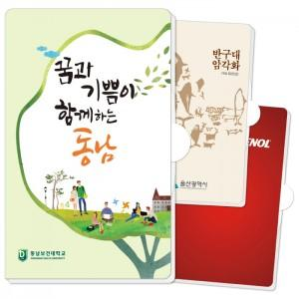

【상세/제작정보】

【인쇄/포장옵션】 | 풀칼라 / OPP(비닐)

【공급단가】 | 수량 | 300~ | 500~ | 1,000~ | 3,000~ | 5,000~
*VAT별도 | 기본형 | 1,890원 | 1,620원 | 1,290원 | 1,180원 | 1,080원
 | 볼펜추가 | 2,290원 | 1,970원 | 1,600원 | 1,490원 | 1,390원

【상품 URL】 | https://www.synergygift.co.kr:443/src/goods_detail.php?gdno=25702

